Giỏ hàng
Project name | XÂY DỰNG WEBSITE GOTRAVEL – NỀN TẢNG ĐẶT VÉ DU LỊCH TRỰC TUYẾN, TÍCH HỢP AI GỢI Ý ĐIỂM ĐẾN THEO MÙA VÀ THANH TOÁN VNPAY
Module Code | Giỏ hàng
 | Hoàn thành | Lỗi | Chưa kiểm tra | Bị chặn | Tổng lần kiểm tra
Round 1 | 5 | 0 | 0 | 0 | 5
Round 2 | 5 | 0 | 0 | 0 | 5

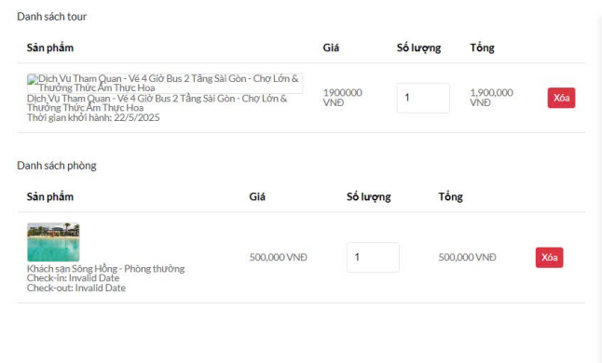

Test Case ID | Mô tả | Quy trình | Điều kiện tiên quyết | Kết quả mong đợi | Kết quả thực tế | Kết quả |  |  |  |  |  | Chú thích
 |  |  |  |  |  | Vòng 1 |  |  | Vòng 2
 |  |  |  |  |  | Trạng thái | Ngày kiểm tra | Người kiểm tra | Trạng thái | Ngày kiểm tra | Người kiểm tra
GUI_SHOW Giỏ hàng
GUI - GH07 | [Xóa tour] Button |  | Đăng nhập thành công vào hệ thống | - Text: Black - Status: Enable | - Text: Black - Status: Enable | Passed | 13/04/2025 | Thanh | Passed | 15/04/2025 | Thanh
GUI - GH08 | [Xóa phòng] Button |  | Đăng nhập thành công vào hệ thống | - Text: Black - Status: Enable | - Text: Black - Status: Enable | Passed | 13/04/2025 | Thanh | Passed | 15/04/2025 | Thanh
FUNCTION_SHOW Giỏ hàng
FUNC-GH01 | Đăng nhập vào trang web | 1. Khởi động trang web. 2. Hiển thị trang chủ. 3.Nhấn đăng nhập 4. Nhập tài khoản và mật khẩu rồi ấn "đăng nhập" |  | Hệ thống hiển thị trang chủ | Hệ thống hiển thị trang chủ | Passed | 13/04/2025 | Thanh | Passed | 15/04/2025 | Thanh
FUNC-GH05 | Kiểm tra xem có xóa tour được không | 1. Khởi động trang web. 2. Hiển thị trang chủ. 3 .Nhấn vào "giỏ hàng " 4. Nhấn "Xóa" | Đăng nhập thành công vào hệ thống | Hệ thống thông báo bạn đã xóa tour thành công | Hệ thống thông báo bạn đã xóa tour thành công | Passed | 13/04/2025 | Thanh | Passed | 15/04/2025 | Thanh
FUNC-GH06 | Kiểm tra xem có xóa phòng được không | 1. Khởi động trang web. 2. Hiển thị trang chủ. 3 .Nhấn vào "giỏ hàng " 4. Nhấn "Xóa" | Đăng nhập thành công vào hệ thống | Hệ thống thông báo bạn đã xóa phòng thành công | Hệ thống thông báo bạn đã xóa phòng thành công | Passed | 13/04/2025 | Thanh | Passed | 15/04/2025 | Thanh

Xem hotel
Project Name | XÂY DỰNG WEBSITE GOTRAVEL – NỀN TẢNG ĐẶT VÉ DU LỊCH TRỰC TUYẾN, TÍCH HỢP AI GỢI Ý ĐIỂM ĐẾN THEO MÙA VÀ THANH TOÁN VNPAY
Module Code | Xem hotel
 | Hoàn thành | Lỗi | Chưa kiểm tra | Bị chặn | Tổng lần kiểm tra
Round 1 | 3 | 0 | 0 | 0 | 3
Round 2 | 3 | 0 | 0 | 0 | 3
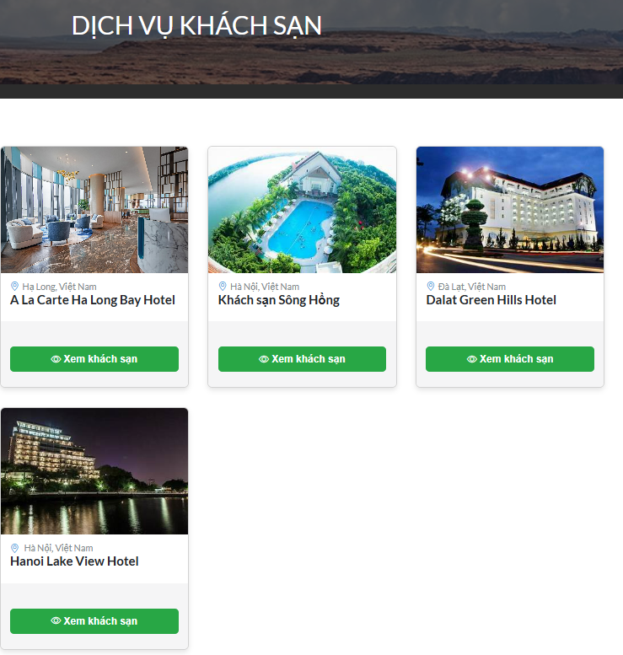

Test Case ID | Mô tả | Quy trình | Điều kiện tiên quyết | Kết quả mong đợi | Kết quả thực tế | Kết quả |  |  |  |  |  | Chú thích
 |  |  |  |  |  | Vòng 1 |  |  | Vòng 2
 |  |  |  |  |  | Trạng thái | Ngày kiểm tra | Người kiểm tra | Trạng thái | Ngày kiểm tra | Người kiểm tra
GUI_SHOW Xem hotel
GUI-XHT01 | [Xem khách sạn] Button |  | Đăng nhập thành công vào hệ thống | - Text: White - Status: Enable | - Text: White - Status: Enable | Passed | 13/04/2025 | Thanh | Passed | 15/04/2025 | Thanh
FUNCTION_SHOW Xem hotel
FUNC-XHT01 | Đăng nhập vào trang web | 1. Khởi động trang web. 2. Hiển thị trang chủ. 3.Nhấn đăng nhập 4. Nhập tài khoản và mật khẩu rồi ấn "đăng nhập" |  | Hệ thống hiển thị trang chủ | Hệ thống hiển thị trang chủ | Passed | 13/04/2025 | Thanh | Passed | 15/04/2025 | Thanh
FUNC-XHT02 | Kiểm tra xem có xem được khách sạn không | 1. Khởi động trang web. 2. Hiển thị trang chủ. 3 .Nhấn vào "dịch vụ " 4. Chọn "dịch vụ khách sạn " 5.Nhấn vào "xem khách sạn" | Đăng nhập thành công vào hệ thống | Hệ thống hiển thị thông tin khách sạn | Hệ thống hiển thị thông tin khách sạn | Passed | 13/04/2025 | Thanh | Passed | 15/04/2025 | Thanh

Danh mục
Project Name | XÂY DỰNG WEBSITE GOTRAVEL – NỀN TẢNG ĐẶT VÉ DU LỊCH TRỰC TUYẾN, TÍCH HỢP AI GỢI Ý ĐIỂM ĐẾN THEO MÙA VÀ THANH TOÁN VNPAY
Module Code | Danh mục
 | Hoàn thành | Lỗi | Chưa kiểm tra | Bị chặn | Tổng lần kiểm tra
Round 1 | 3 | 0 | 0 | 0 | 3
Round 2 | 3 | 0 | 0 | 0 | 3
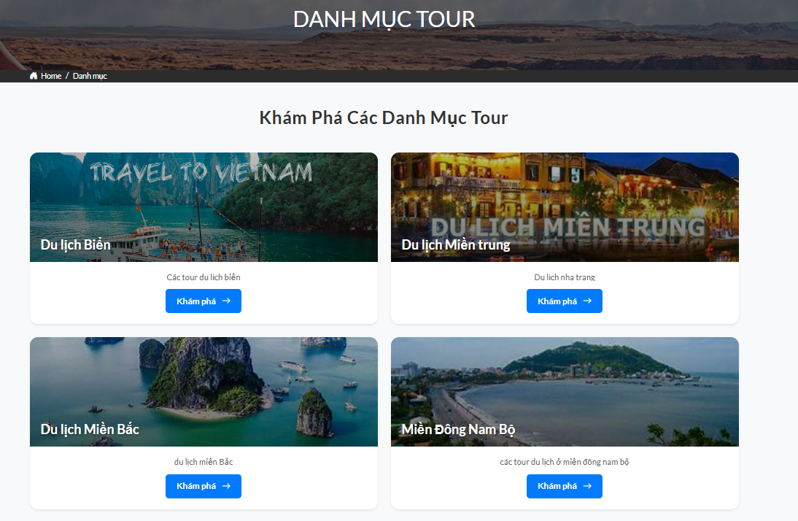

Test Case ID | Mô tả | Quy trình | Điều kiện tiên quyết | Kết quả mong đợi | Kết quả thực tế | Kết quả |  |  |  |  |  | Chú thích
 |  |  |  |  |  | Vòng 1 |  |  | Vòng 2
 |  |  |  |  |  | Trạng thái | Ngày kiểm tra | Người kiểm tra | Trạng thái | Ngày kiểm tra | Người kiểm tra
GUI_SHOW Danh mục
GUI - DM01 | [Khám phá] Button |  | Đăng nhập thành công vào hệ thống | - Text: White - Status: Enable | - Text: White - Status: Enable | Passed | 13/04/2025 | Thanh | Passed | 15/04/2025 | Phương
FUNCTION_SHOW Danh mục
FUNC-DM01 | Đăng nhập vào trang web | 1. Khởi động trang web. 2. Hiển thị trang chủ. 3.Nhấn đăng nhập 4. Nhập tài khoản và mật khẩu rồi ấn "đăng nhập" |  | Hệ thống hiển thị trang chủ | Hệ thống hiển thị trang chủ | Passed | 13/04/2025 | Thanh | Passed | 15/04/2025 | Thanh
FUNC-DM02 | Kiểm tra xem có xem được danh mục không | 1. Khởi động trang web. 2. Hiển thị trang chủ. 3 .Nhấn vào "danh mục" 4. Nhấn vào" khám phá " | Đăng nhập thành công vào hệ thống | Hệ thống hiển thì ra các tour trong danh mục | Hệ thống hiển thì ra các tour trong danh mục | Passed | 13/04/2025 | Thanh | Passed | 15/04/2025 | Thanh

Liên hệ
Project Name | XÂY DỰNG WEBSITE GOTRAVEL – NỀN TẢNG ĐẶT VÉ DU LỊCH TRỰC TUYẾN, TÍCH HỢP AI GỢI Ý ĐIỂM ĐẾN THEO MÙA VÀ THANH TOÁN VNPAY
Module Code | Liên hệ
 | Hoàn thành | Lỗi | Chưa kiểm tra |  | Bị chặn | Tổng lần kiểm tra
Round 1 | 10 | 0 | 0 |  | 0 | 10
Round 2 | 5 | 0 | 0 |  | 0 | 5
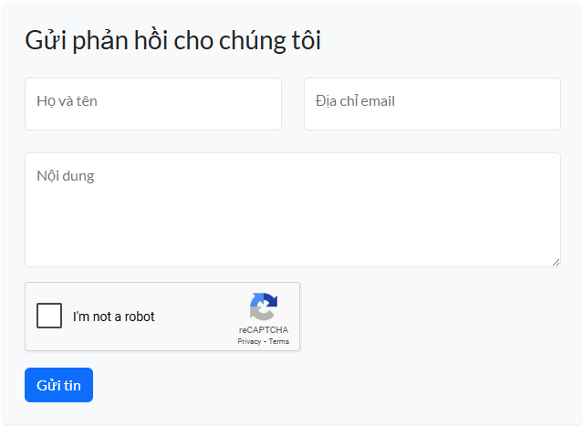

Test Case ID | Mô tả | Quy trình | Điều kiện tiên quyết | Kết quả mong đợi | Kết quả thực tế | Kết quả |  |  |  |  |  | Chú thích
 |  |  |  |  |  | Vòng 1 |  |  | Vòng 2
 |  |  |  |  |  | Trạng thái | Ngày kiểm tra | Người kiểm tra | Trạng thái | Ngày kiểm tra | Người kiểm tra
GUI_SHOW Liên hệ
GUI - LH01 | [Họ và tên ] Textbox |  | Đăng nhập thành công vào hệ thống | - Text: Black - Status: Enable | - Text: Black - Status: Enable | Passed | 13/04/2025 | Thanh
GUI - LH02 | [Địa chỉ email ] Textbox |  | Đăng nhập thành công vào hệ thống | - Text: Black - Status: Enable | - Text: Black - Status: Enable | Passed | 13/04/2025 | Thanh
GUI - LH03 | [Nội dung] Textbox |  | Đăng nhập thành công vào hệ thống | - Text: Black - Status: Enable | - Text: Black - Status: Enable | Passed | 13/04/2025 | Thanh
GUI - LH04 | [I'm not a robot] Checkbox |  | Đăng nhập thành công vào hệ thống | - Text: Black - Status: Enable | - Text: Black - Status: Enable | Passed | 13/04/2025 | Thanh
GUI - LH05 | [Gửi tin ] Button |  | Đăng nhập thành công vào hệ thống | - Text: White - Status: Enable | - Text: White - Status: Enable | Passed | 13/04/2025 | Thanh
FUNCTION_SHOW Liên hệ
FUNC-LH01 | Kiểm tra xem tin nhắn gửi thành công không | 1. Khởi động trang web. 2. Hiển thị trang chủ. 3. Truy cập vào liên hệ 4. Nhập họ và tên , email và nội dung | Đăng nhập thành công vào hệ thống | Gửi tin nhắn thành công | Gửi tin nhắn thành công | Passed | 13/04/2025 | Thanh | Passed | 15/04/2025 | Thanh
FUNC-LH02 | Kiểm tra xem không nhập họ và tên | 1. Khởi động trang web. 2. Hiển thị trang chủ. 3. Truy cập vào liên hệ 4. Nhập Email và nội dung không nhập " họ và tên" | Đăng nhập thành công vào hệ thống | Vui lòng nhập họ tên | Vui lòng nhập họ tên | Passed | 13/04/2025 | Thanh | Passed | 15/04/2025 | Thanh
FUNC-LH03 | Kiểm tra xem không nhập email | 1. Khởi động trang web. 2. Hiển thị trang chủ. 3. Truy cập vào liên hệ 4. Nhập họ và tên và nội dung không nhập " Email " | Đăng nhập thành công vào hệ thống | Vui lòng nhập email | Vui lòng nhập email | Passed | 13/04/2025 | Thanh | Passed | 15/04/2025 | Thanh
FUNC-LH04 | Kiểm tra xem không nhập nội dung | 1. Khởi động trang web. 2. Hiển thị trang chủ. 3. Truy cập vào liên hệ 4. Nhập họ và tên và email không nhập " Nội dung " | Đăng nhập thành công vào hệ thống | Vui lòng nhập nội dung | Vui lòng nhập nội dung | Passed | 13/04/2025 | Thanh | Passed | 15/04/2025 | Thanh
FUNC-LH05 | Kiểm tra xem không nhấn tick vào xác minh | 1. Khởi động trang web. 2. Hiển thị trang chủ. 3. Truy cập vào liên hệ 4. Nhập họ và tên , email và nội dung 5.Không nhấn tick xác minh | Đăng nhập thành công vào hệ thống | Vui lòng xác munh CAPCHA | Vui lòng xác munh CAPCHA | Passed | 13/04/2025 | Thanh | Passed | 15/04/2025 | Thanh

Xem room
Project Name | XÂY DỰNG WEBSITE GOTRAVEL – NỀN TẢNG ĐẶT VÉ DU LỊCH TRỰC TUYẾN, TÍCH HỢP AI GỢI Ý ĐIỂM ĐẾN THEO MÙA VÀ THANH TOÁN VNPAY
Module Code | Xem room
 | Hoàn thành | Lỗi | Chưa kiểm tra | Bị chặn | Tổng lần kiểm tra
Round 1 | 8 | 0 | 0 | 0 | 8
Round 2 | 4 | 0 | 0 | 0 | 4
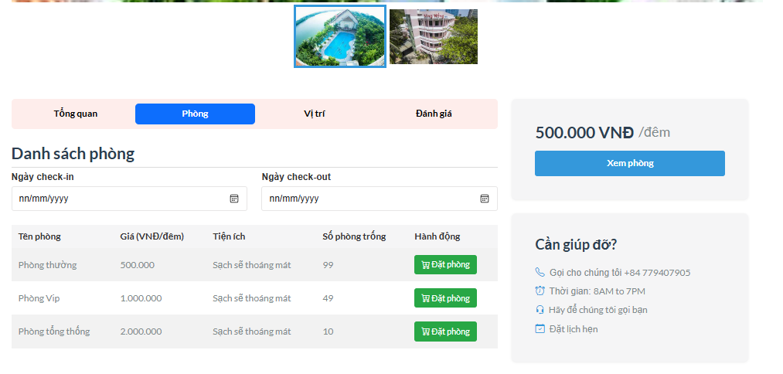

Test Case ID | Mô tả | Quy trình | Điều kiện tiên quyết | Kết quả mong đợi | Kết quả thực tế | Kết quả |  |  |  |  |  | Chú thích
 |  |  |  |  |  | Vòng 1 |  |  | Vòng 2
 |  |  |  |  |  | Trạng thái | Ngày kiểm tra | Người kiểm tra | Trạng thái | Ngày kiểm tra | Người kiểm tra
GUI_SHOW Xem room
GUI-XR01 | [Ngày check in] Datepicker |  | Đăng nhập thành công vào hệ thống | -Label : Black -Status : enable | -Label : Black -Status : enable | Passed | 13/04/2025 | Thanh | Passed
GUI-XR02 | [Ngày check out] Datepicker |  | Đăng nhập thành công vào hệ thống | -Label : Black -Status : enable | -Label : Black -Status : enable | Passed | 13/04/2025 | Thanh | Passed
GUI-XR03 | [Đặt phòng] Button |  | Đăng nhập thành công vào hệ thống | -Label : White -Status : enable | -Label : White -Status : enable | Passed | 13/04/2025 | Thanh | Passed
GUI-XR04 | [Xem phòng] Button |  | Đăng nhập thành công vào hệ thống | -Label : White -Status : enable | -Label : White -Status : enable | Passed | 13/04/2025 | Thanh | Passed
FUNCTION_SHOW Xem room
FUNC-XR01 | Đăng nhập vào trang web | 1. Khởi động trang web. 2. Hiển thị trang chủ. 3.Nhấn đăng nhập 4. Nhập tài khoản và mật khẩu rồi ấn "đăng nhập" |  | Hệ thống hiển thị trang chủ | Hệ thống hiển thị trang chủ | Passed | 13/04/2025 | Thanh | Passed | 15/04/2025 | Thanh
FUNC-XR02 | Kiểm tra xem chọn ngày check in được không | 1. Khởi động trang web. 2. Hiển thị trang chủ. 3 .Nhấn vào "dịch vụ " 4. Chọn "dịch vụ khách sạn " 5.Nhấn vào "xem khách sạn" 6.Nhấn chọn "ngày check in" | Đăng nhập thành công vào hệ thống | Hệ thông hiển thị ngày check in đã chọn | Hệ thông hiển thị ngày check in đã chọn | Passed | 13/04/2025 | Thanh | Passed | 15/04/2025 | Thanh
FUNC-XR03 | Kiểm tra xem chọn ngày check out được không | 1. Khởi động trang web. 2. Hiển thị trang chủ. 3 .Nhấn vào "dịch vụ " 4. Chọn "dịch vụ khách sạn " 5.Nhấn vào "xem khách sạn" 6.Nhấn chọn "ngày check out" | Đăng nhập thành công vào hệ thống | Hệ thông hiển thị ngày check out đã chọn | Hệ thông hiển thị ngày check out đã chọn | Passed | 13/04/2025 | Thanh | Passed | 15/04/2025 | Thanh
FUNC-XR04 | Kiểm tra xem có đặt phòng được không | 1. Khởi động trang web. 2. Hiển thị trang chủ. 3 .Nhấn vào "dịch vụ " 4. Chọn "dịch vụ khách sạn " 5.Nhấn vào "xem khách sạn" 6.Nhấn chọn "đặt phòng" | Đăng nhập thành công vào hệ thống | Hệ thống hiển thị chuyển giao diện qua giỏ hàng | Hệ thống hiển thị chuyển giao diện qua giỏ hàng | Passed | 13/04/2025 | Thanh | Passed | 15/04/2025 | Thanh

Xem chi tiết hotel
Project Name | XÂY DỰNG WEBSITE GOTRAVEL – NỀN TẢNG ĐẶT VÉ DU LỊCH TRỰC TUYẾN, TÍCH HỢP AI GỢI Ý ĐIỂM ĐẾN THEO MÙA VÀ THANH TOÁN VNPAY
Module Code | Xem chi tiết hotel
 | Hoàn thành | Lỗi | Chưa kiểm tra | Bị chặn | Tổng lần kiểm tra
Round 1 | 3 | 0 | 0 | 0 | 3
Round 2 | 3 | 0 | 0 | 0 | 3
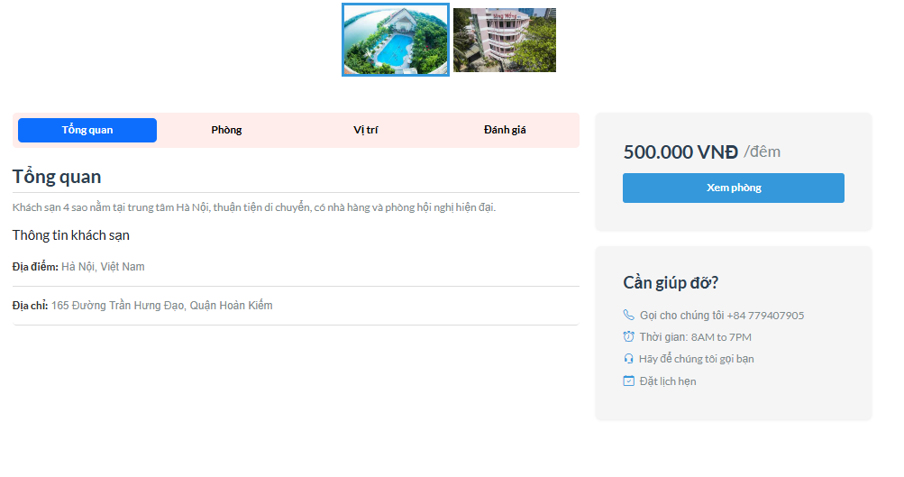

Test Case ID | Mô tả | Quy trình | Điều kiện tiên quyết | Kết quả mong đợi | Kết quả thực tế | Kết quả |  |  |  |  |  | Chú thích
 |  |  |  |  |  | Vòng 1 |  |  | Vòng 2
 |  |  |  |  |  | Trạng thái | Ngày kiểm tra | Người kiểm tra | Trạng thái | Ngày kiểm tra | Người kiểm tra
GUI_SHOW Xem chi tiết hotel
GUI-CTHT01 | [Xem phòng] Button |  | Đăng nhập thành công vào hệ thống | -Label : White -Status : enable | -Label : White -Status : enable | Passed | 13/04/2025 | Thanh | Passed | 15/04/2025 | Thanh
FUNCTION_SHOW Xem chi tiết hotel
FUNC-CTHT02 | Đăng nhập vào trang web | 1. Khởi động trang web. 2. Hiển thị trang chủ. 3.Nhấn đăng nhập 4. Nhập tài khoản và mật khẩu rồi ấn "đăng nhập" |  | Hệ thống hiển thị trang chủ | Hệ thống hiển thị trang chủ | Passed | 13/04/2025 | Thanh | Passed | 15/04/2025 | Thanh
FUNC-CTHT03 | Kiểm tra có xem phòng được không | 1. Khởi động trang web. 2. Hiển thị trang chủ. 3 .Nhấn vào "dịch vụ " 4. Chọn "dịch vụ khách sạn " 5.Nhấn vào "xem khách sạn" 6.Nhấn chọn "xem phòng" | Đăng nhập thành công vào hệ thống | Hệ thống hiển thị ra các phòng có trong khách sạn | Hệ thống hiển thị ra các phòng có trong khách sạn | Passed | 13/04/2025 | Thanh | Passed | 15/04/2025 | Thanh

Đơn hàng
Project Name | XÂY DỰNG WEBSITE GOTRAVEL – NỀN TẢNG ĐẶT VÉ DU LỊCH TRỰC TUYẾN, TÍCH HỢP AI GỢI Ý ĐIỂM ĐẾN THEO MÙA VÀ THANH TOÁN VNPAY
Module Code | Đơn hàng
 | Hoàn thành | Lỗi | Chưa kiểm tra | Bị chặn | Tổng lần kiểm tra
Round 1 | 9 | 0 | 0 | 0 | 9
Round 2 | 4 | 0 | 0 | 0 | 4
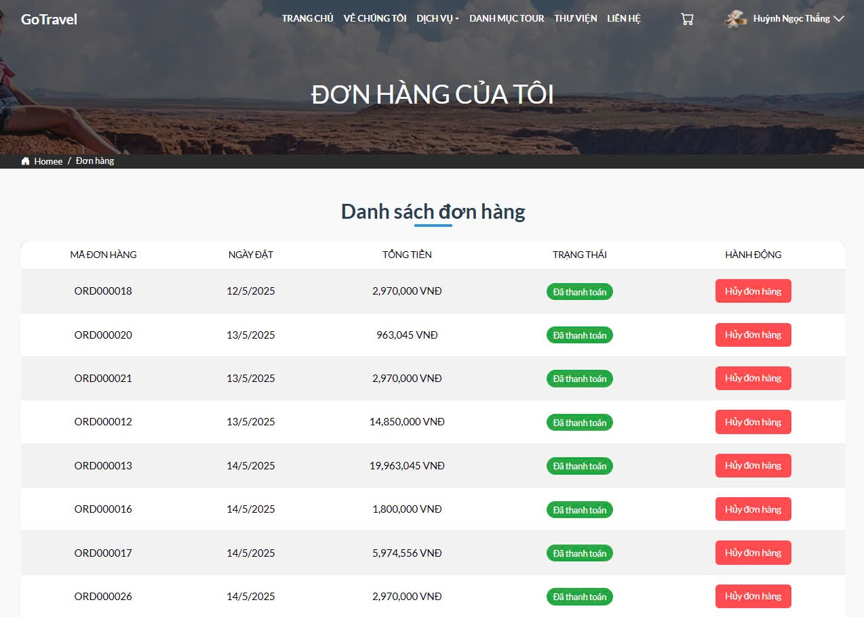
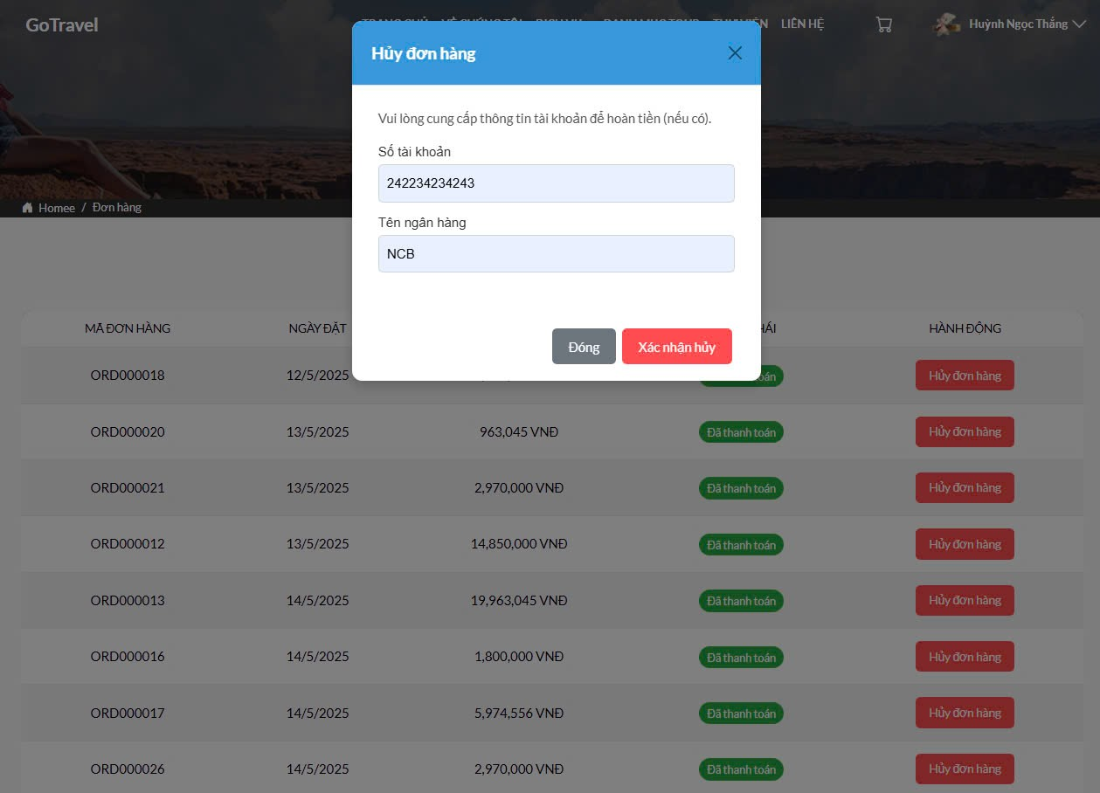

Test Case ID | Mô tả | Quy trình | Điều kiện tiên quyết | Kết quả mong đợi | Kết quả thực tế | Kết quả |  |  |  |  |  | Chú thích
 |  |  |  |  |  | Vòng 1 |  |  | Vòng 2
 |  |  |  |  |  | Trạng thái | Ngày kiểm tra | Người kiểm tra | Trạng thái | Ngày kiểm tra | Người kiểm tra
GUI_SHOW Đơn hàng
GUI - DH01 | [Hủy đơn hàng] Button |  | Đăng nhập thành công vào hệ thống | - Text: White - Status: Enable | - Text: White - Status: Enable | Passed | 13/04/2025 | Thanh
GUI - DH02 | [Xác nhận hủy] Button |  | Đăng nhập thành công vào hệ thống | - Text: White - Status: Enable | - Text: White - Status: Enable | Passed | 13/04/2025 | Thanh
GUI - DH03 | [Đóng ] Button |  | Đăng nhập thành công vào hệ thống | - Text: White - Status: Enable | - Text: White - Status: Enable | Passed | 13/04/2025 | Thanh
GUI - DH04 | [Số tài khoản] Textbox |  | Đăng nhập thành công vào hệ thống | - Text: Black - Status: Enable | - Text: Black - Status: Enable | Passed | 13/04/2025 | Thanh
GUI - DH05 | [Tên ngân hàng] Textbox |  | Đăng nhập thành công vào hệ thống | - Text: Black - Status: Enable | - Text: Black - Status: Enable | Passed | 13/04/2025 | Thanh
FUNCTION_SHOW Đơn hàng
FUNC-HD01 | Đăng nhập vào trang web | 1. Khởi động trang web. 2. Hiển thị trang chủ. 3.Nhấn đăng nhập 4. Nhập tài khoản và mật khẩu rồi ấn "đăng nhập" |  | Hệ thống hiển thị trang chủ | Hệ thống hiển thị trang chủ | Passed | 13/04/2025 | Thanh | Passed | 15/04/2025 | Thanh
FUNC-HD02 | Kiểm tra xem có hủy đơn hàng được không | 1. Khởi động trang web. 2. Hiển thị trang chủ. 3. Nhấn vào avatar 4. Nhấn vào "đơn hàng của tôi" 5.Nhấn "hủy đơn hàng " 6.Nhập "số tài khoản " và " tên ngân hàng " 7. Nhấn "xác nhân hủy | Đăng nhập thành công vào hệ thống | Hiển thị thông báo hủy đơn hàng thành công | Hiển thị thông báo hủy đơn hàng thành công | Passed | 13/04/2025 | Thanh | Passed | 15/04/2025 | Thanh
FUNC-HD03 | Kiểm tra xem hủy đơn hàng nhưng không nhập "số tài khoản " có được không | 1. Khởi động trang web. 2. Hiển thị trang chủ. 3. Nhấn vào avatar 4. Nhấn vào "đơn hàng của tôi" 5.Nhấn "hủy đơn hàng " 6.Nhập " " và " tên ngân hàng " 7. Nhấn "xác nhân hủy | Đăng nhập thành công vào hệ thống | Hiển thị vui lòng nhập số tài khoản | Hiển thị vui lòng nhập số tài khoản | Passed | 13/04/2025 | Thanh | Passed | 15/04/2025 | Thanh
FUNC-HD04 | Kiểm tra xem hủy đơn hàng nhưng không nhập "tên ngân hàng " có được không | 1. Khởi động trang web. 2. Hiển thị trang chủ. 3. Nhấn vào avatar 4. Nhấn vào "đơn hàng của tôi" 5.Nhấn "hủy đơn hàng " 6.Nhập "số tài khoản " và " " 7. Nhấn "xác nhân hủy | Đăng nhập thành công vào hệ thống | Hiển thị vui lòng nhập tên ngân hàng | Hiển thị vui lòng nhập tên ngân hàng | Passed | 13/04/2025 | Thanh | Passed | 15/04/2025 | Thanh

Bảng điều khiển
Project Name | XÂY DỰNG WEBSITE GOTRAVEL – NỀN TẢNG ĐẶT VÉ DU LỊCH TRỰC TUYẾN, TÍCH HỢP AI GỢI Ý ĐIỂM ĐẾN THEO MÙA VÀ THANH TOÁN VNPAY
Module Code | Bảng điều khiển
 | Hoàn thành | Lỗi | Chưa kiểm tra | Bị chặn | Tổng lần kiểm tra
Round 1 | 3 | 0 | 0 | 0 | 3
Round 2 | 3 | 0 | 0 | 0 | 3
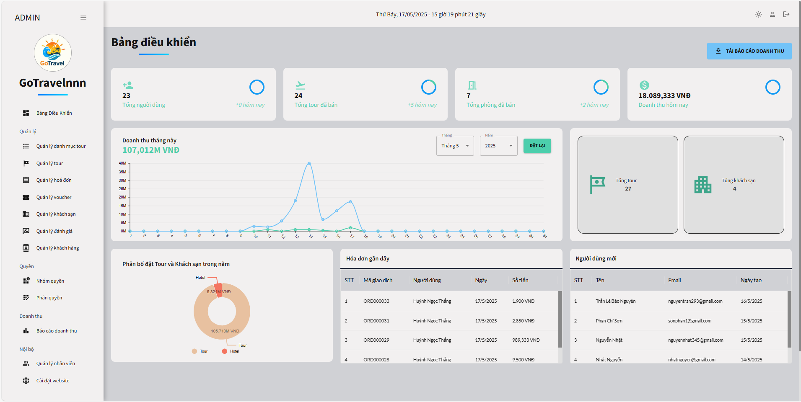

Test Case ID | Mô tả | Quy trình | Điều kiện tiên quyết | Kết quả mong đợi | Kết quả thực tế | Kết quả |  |  |  |  |  | Chú thích
 |  |  |  |  |  | Vòng 1 |  |  | Vòng 2
 |  |  |  |  |  | Trạng thái | Ngày kiểm tra | Người kiểm tra | Trạng thái | Ngày kiểm tra | Người kiểm tra
GUI_SHOW Bảng điều khiển
GUI-BDK01 | [Tải báo cáo doanh ] Button |  | Đăng nhập thành công vào hệ thống | -Label : White -Status : enable | -Label : White -Status : enable | Passed | 13/04/2025 | Thanh | Passed | 15/04/2025 | Thanh
FUNCTION_SHOW Bảng điều khiển
FUNC-BDK02 | Đăng nhập vào trang admin | 1. Truy cập vào trang web 2. Chuyển qua trang đăng nhập admin 3. Đăng nhập vào admin | Đăng nhập thành công vào hệ thống | Hiển thị trang bảng điều khiển | Hiển thị trang bảng điều khiển | Passed | 13/04/2025 | Thanh | Passed | 09/05/2025 | Thanh
FUNC-BDK03 | Kiểm tra có tải được báo cáo không | 1. Khởi động trang web. 2. Đăng nhập vào trang admin 3 .Vào trang bảng điều khiển và nhấn " tải báo cáo doanh thu " | Đăng nhập thành công vào hệ thống | Hệ thống hiển thị tải báo cáo thành công | Hệ thống hiển thị tải báo cáo thành công | Passed | 13/04/2025 | Thanh | Passed | 15/04/2025 | Thanh

